Meta calórica
Nome |  | Claudinei Rogério Gasparoto

Composição Corporal Meta Etapa
Av10 |  |  |  |  | Valor Atual |  |  | Meta Proposta |  |  |  |  |  | △%
2025-10-08 |  |  |  |  |  |  |  | MÍN |  |  | MÁX
% Gordura |  |  |  |  | 6.9 |  |  | 7.0 |  |  | 8.0 |  |  | 8.7
Gordura Absoluta(kg) |  |  |  |  | 4.7 |  |  | 4.8 |  |  | 5.5 |  |  | 8.2
Massa Magra(kg) |  |  |  |  | 63.9 |  |  | 63.5 |  |  | 64.5 |  |  | 0.2
Nível de Gordura Visceral (ua; bioimpedância) |  |  |  |  | 8.0 |  |  | 7.0 |  |  | 8.0 |  |  | -6.3
Peso Corporal Total (kg) |  |  |  |  | 68.6 |  |  | 68.3 |  |  | 70.1 |  |  | 0.9
Variação máxima de peso saudável (kg) |  |  |  |  |  |  |  | 70.6 |  |  | 81.4
Atual
Massa magra atual | 63.9
Gordura atual | 4.7
 |  |  |  |  |  |  |  |  | Metas:

 |  |  |  |  |  |  |  |  | ● Manutenção da massa magra entre -0,4 e 0,6 kg (~0,2%▲)

 |  |  |  |  |  |  |  |  | ● Manter a gordura absoluta entre 0,7 e 0 kg (~8,2%▲)

 |  |  |  |  |  |  |  |  | Dessa forma, seu percentual de gordura atingirá entre 7 e 8% (~8,7%▲)

Meta Proposta
Massa magra atual | 63.9
Meta de aumento de massa magra | 0.1
Gordura atual | 4.7
Ganho de gordura estimado | 0.4

Estudo Calórico Atual
Taxa Metabólica Basal (Haris Benedict; kcal) |  |  |  |  | 1530.4 |  |  | Taxa Metabólica Média (kcal) |  |  |  |  | #VALUE!

Taxa Metabólica Basal (Bioimpedância; kcal) |  |  |  |  | 1630.0

Regra de Bolso |  |  |  |  |  | Mínimo |  |  |  | Máximo |  |  |  | Médio
Redução de Peso |  |  |  |  |  | 1372 |  |  |  | 1715 |  |  |  | 1544
Manutenção de Peso |  |  |  |  |  | 1715 |  |  |  | 2058 |  |  |  | 1887
Ganho de Peso |  |  |  |  |  | 2058 |  |  |  | 2401 |  |  |  | 2230

Dia da Semana |  | Segunda |  | Terça |  | Quarta |  | Quinta |  | Sexta |  | Sábado |  | Domingo
TMB |  | #VALUE! |  | #VALUE! |  | #VALUE! |  | #VALUE! |  | #VALUE! |  | #VALUE! |  | #VALUE!
Gasto energético c/ o exercício |  | 270.1 |  | 705.6 |  | 1742.0 |  | 270.1 |  | 270.1 |  | 0.0 |  | 1742.0

Outros gastos energéticos

Necessidade Energética |  | #VALUE! |  | #VALUE! |  | #VALUE! |  | #VALUE! |  | #VALUE! |  | #VALUE! |  | #VALUE!

 |  |  |  |  |  |  | Total na semana |  |  |  |  | Média Diária
TMB |  |  |  |  |  |  | #VALUE! |  |  |  |  | #VALUE!
Gasto energético c/ o exercício |  |  |  |  |  |  | 4999.9 |  |  |  |  | 714.3
Necessidade Energética |  |  |  |  |  |  | #VALUE! |  |  |  |  | #VALUE!
Aporte Energético Sugerido |  |  |  |  |  |  | 18295.6 |  |  |  |  | 2613.7
Diferença Absoluta |  |  |  |  |  |  | #VALUE! |  |  |  |  | #VALUE!
Diferença Relativa |  |  |  |  |  |  | #VALUE! |  |  |  |  | #VALUE!

Estimativa de gasto energético c/ o exercício
Dia da semana |  |  | Volume Treino Resistido (min) |  |  |  | Volume Treino Cíclico (min) |  |  |  | %VO₂Médio |  |  | kcal gasto no dia

Segunda |  |  | 45 |  |  |  |  |  |  |  |  |  |  | 270
Terça |  |  | 45 |  |  |  | 30 |  |  |  | 70.0% |  |  | 706
Quarta |  |  |  |  |  |  | 120 |  |  |  | 70.0% |  |  | 1742
Quinta |  |  | 45 |  |  |  |  |  |  |  |  |  |  | 270
Sexta |  |  | 45 |  |  |  |  |  |  |  |  |  |  | 270
Sábado |  |  |  |  |  |  |  |  |  |  |  |  |  | 0
Domingo |  |  |  |  |  |  | 120 |  |  |  | 70.0% |  |  | 1742
VO₂Máx |  | 60.46 |  | ml/kg/min |  |  | Última Avaliação: |  |  | 60.46 |  | ml/kg/min

Estratégia de aporte energético |  |  |  |  |  |  |  | Macronutrientes |  |  | g/kg | g/dia | kcal/dia |  | %
Diferença % em relação à necessidade estimada |  |  |  | 15.7 |  |  |  | Proteínas |  |  | 2.00 | 137.2 | 548.8 |  | 21.0
 |  |  |  |  |  |  |  | Carboidratos |  |  | 5.50 | 377.3 | 1509.2 |  | 57.7
Tipo de Dieta |  |  |  | #NAME? |  |  |  | Lipídios |  |  | 0.90 | 61.7 | 555.7 |  | 21.3
Disponibilidade Energética |  |  |  | #VALUE! |  |  |  | Total de Kcal/dia |  |  |  | 2613.7
Aporte energético Diário Sugerido |  |  |  | #VALUE!
 |  |  |  |  |  |  |  |  | FALSE | Usar Massa magra como referência
Proteínas | 21.0
Carboidratos | 57.7
Lipídios | 21.3
Diferença Absoluta Necessidade vs Consumo |  |  |  |  | #VALUE!

Diferença Percentual Necessidade vs Consumo |  |  |  |  | #VALUE!

Necessidade |  | 0
Sugestão | 2614 | 0

Estimativa de Emagrecimento:
Variação de Redução de Gordura Estimada |  |  |  |  |  |  | #VALUE!
Variação de Redução 1kg de gordura |  |  |  |  |  |  | #VALUE!
Variação da meta proposta (-0,4kg) |  |  |  |  |  |  | #VALUE!
 | Gordura (kg)
0 | 4.7
0 | 0.0
0 | 0.0
0 | 0.0
0 | 0.0
0 | 0.0
0 | 0.0
0 | 0.0
0 | 0.0
0 | 5.1

Refeições: |  |  | Distribuição (%) |  |  |  | kcal |  |  | Horário (hh:mm)
Café da Manhã |  |  | 25.0 |  |  |  | 653.4 |  |  | 7:00:00
Lanche da Manhã |  |  | 10.0 |  |  |  | 261.4 |  |  | 9:00:00
Almoço |  |  | 35.0 |  |  |  | 914.8 |  |  | 12:00:00
Lanche da Tarde |  |  | 10.0 |  |  |  | 261.4 |  |  | 16:00:00
Jantar |  |  | 20.0 |  |  |  | 522.7 |  |  | 19:30:00

Total |  |  | 100.0 |  |  |  | 0.0

Café da Manhã |  |  | 653 | kcal | Lanche da Manhã |  |  | 261 | kcal | Almoço |  |  | 915 | kcal
 | % | kcal |  | g |  | % | kcal |  | g |  | % | kcal |  | g
CHO | 53.7 | 350.9 |  | 87.7 | CHO | 53.7 | 140.4 |  | 35.1 | CHO | 53.7 | 491.2 |  | 122.8
PRO | 23.8 | 155.5 |  | 38.9 | PRO | 23.8 | 62.2 |  | 15.6 | PRO | 23.8 | 217.7 |  | 54.4
LIP | 22.5 | 147.0 |  | 16.3 | LIP | 22.5 | 58.8 |  | 6.5 | LIP | 22.5 | 205.8 |  | 22.9
 | 100.0 | 653.4 |  |  |  | 100.0 | 261.4 |  |  |  | 100.0 | 914.8

Lanche da Tarde |  |  | 261 | kcal | Jantar |  |  | 523 | kcal | 0
 | % | kcal |  | g |  | % | kcal |  | g |  | % | kcal |  | g
CHO | 53.7 | 140.4 |  | 35.1 | CHO | 53.7 | 280.7 |  | 70.2 | CHO | 53.7 | #VALUE! |  | #VALUE!
PRO | 23.8 | 62.2 |  | 15.6 | PRO | 23.8 | 124.4 |  | 31.1 | PRO | 23.8 | #VALUE! |  | #VALUE!
LIP | 22.5 | 58.8 |  | 6.5 | LIP | 22.5 | 117.6 |  | 13.1 | LIP | 22.5 | #VALUE! |  | #VALUE!
 | 100.0 | 261.4 |  |  |  | 100.0 | 522.7 |  |  |  | 100.0 | #VALUE!
 |  |  | Café da Manhã |  | Café da Manhã |  | Café da Manhã |  | Lanche da Manhã |  | Lanche da Manhã |  | Lanche da Manhã |  | Almoço |  | Almoço |  | Almoço |  | Lanche da Tarde |  | Lanche da Tarde
0:00:00 |  | 7:00:00 | 350.88 | 7:00:00 | 155.51 | 7:00:00 | 147.02 | 9:00:00 | 140.35 | 9:00:00 | 62.21 | 9:00:00 | 58.81 | 12:00:00 | 491.24 | 12:00:00 | 217.72 | 12:00:00 | 205.83 | 16:00:00 | 140.35 | 16:00:00 | 62.21

Imagens
Claudinei Rogério Gasparoto

 | Av1 | Av2 | Av3 | Av4 | Av5 | Av6 | Av7 | Av8 | Av9 | Av10 | Av11 | Av12 | Av13 | Av14 | Av15
Espessura de tecido - Ultrassom | 2021-11-17 | 2022-06-21 | 2023-01-23 | 2023-06-01 | 2024-01-10 | 2024-05-21 | 2024-11-15 | 2025-04-05 | 2025-06-21 | 2025-10-08 | 2025-12-02 | 2026-02-11 | 0 | 0 | 0
Abdominal | 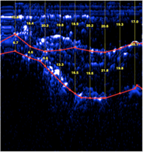 |  |  |  |  |  |  | 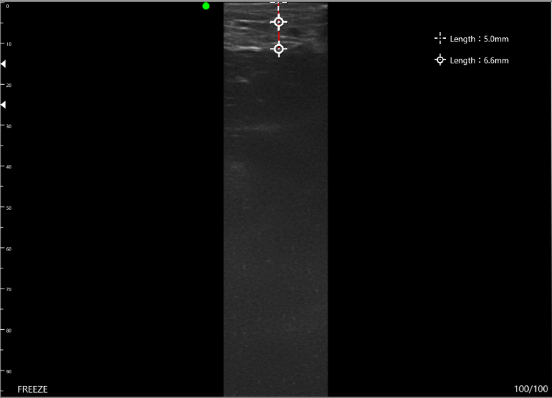 |  | 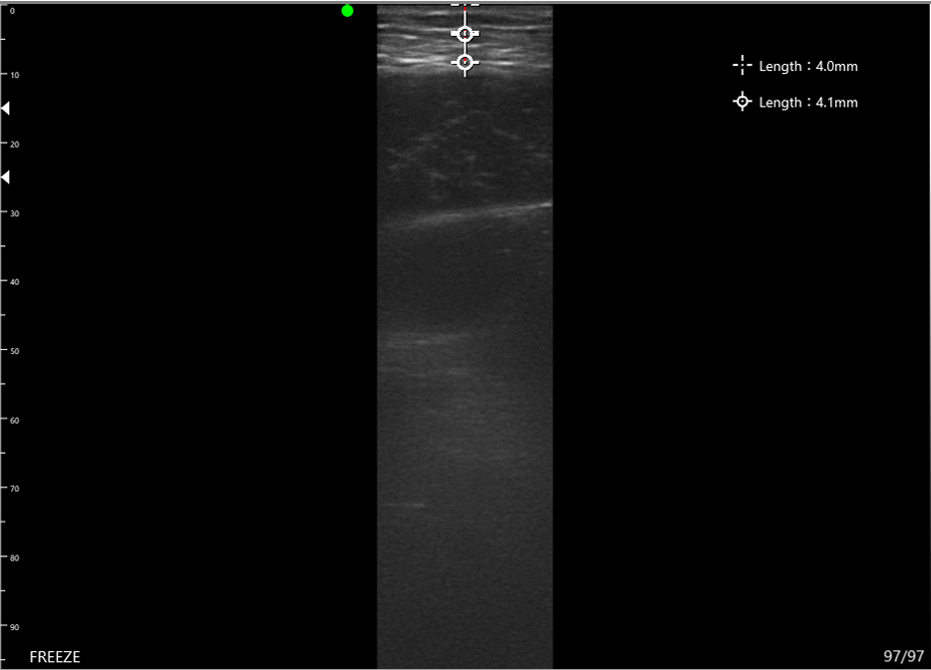
Anterior da Coxa | 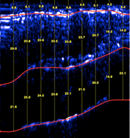 |  |  |  |  |  |  | 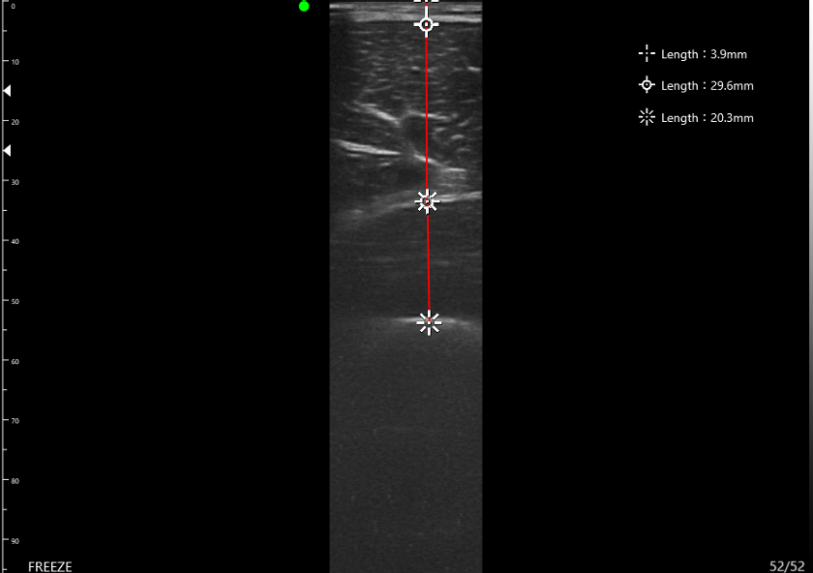 |  | 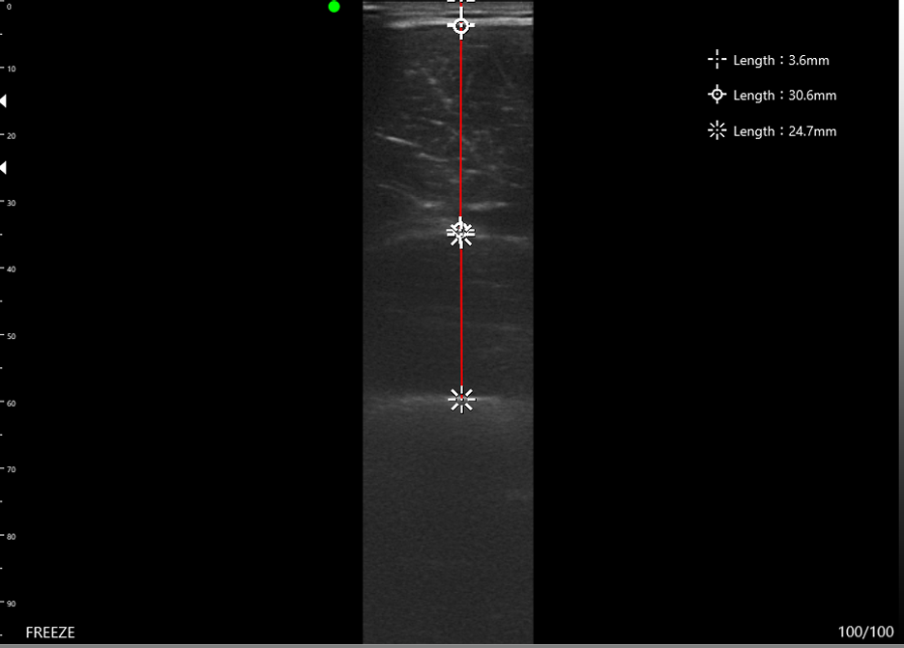
Posterior do Braço (Tríceps) | 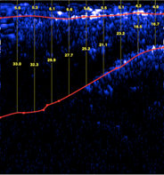 |  |  |  |  |  |  | 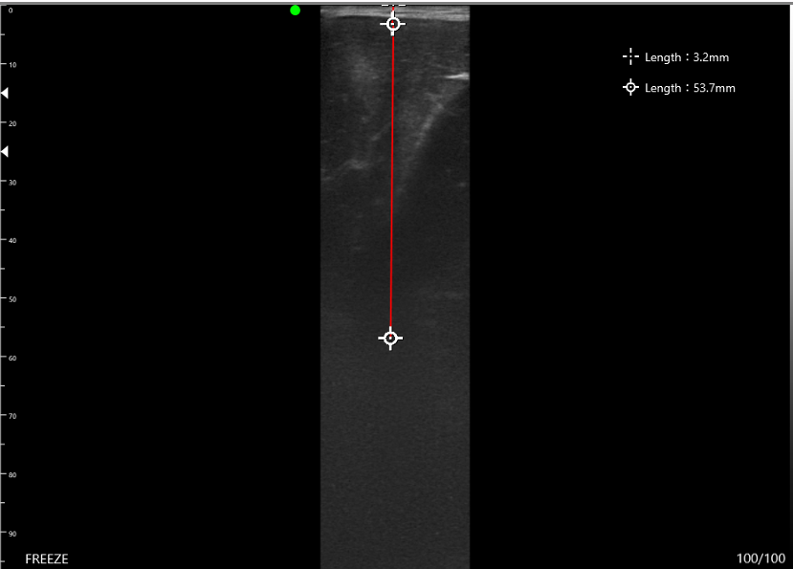 |  | 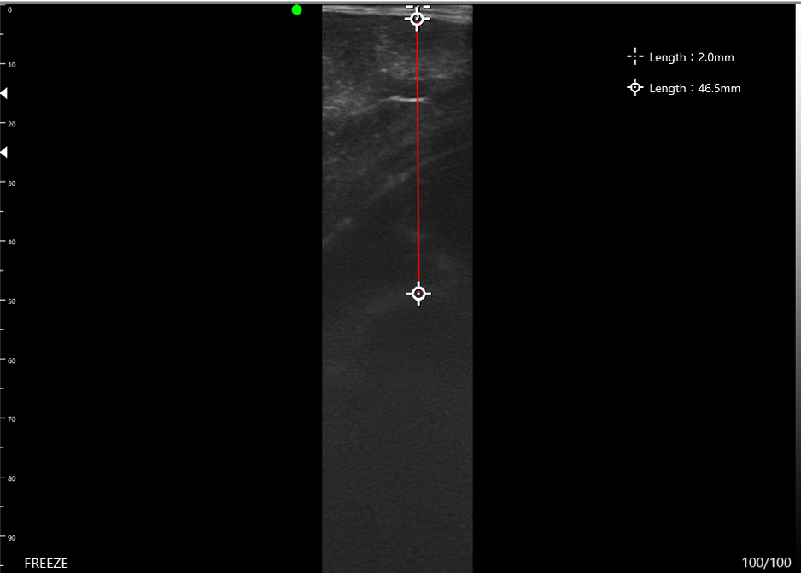
Anterior do Braço (Bíceps) | 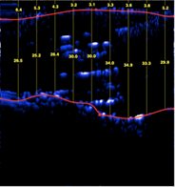 |  |  |  |  |  |  | 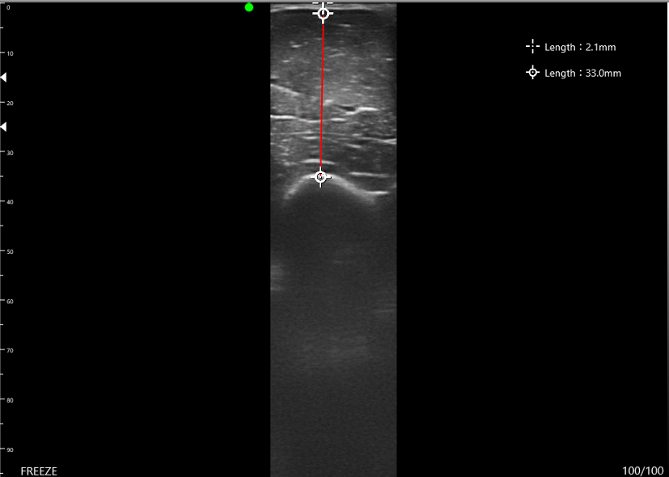 |  | 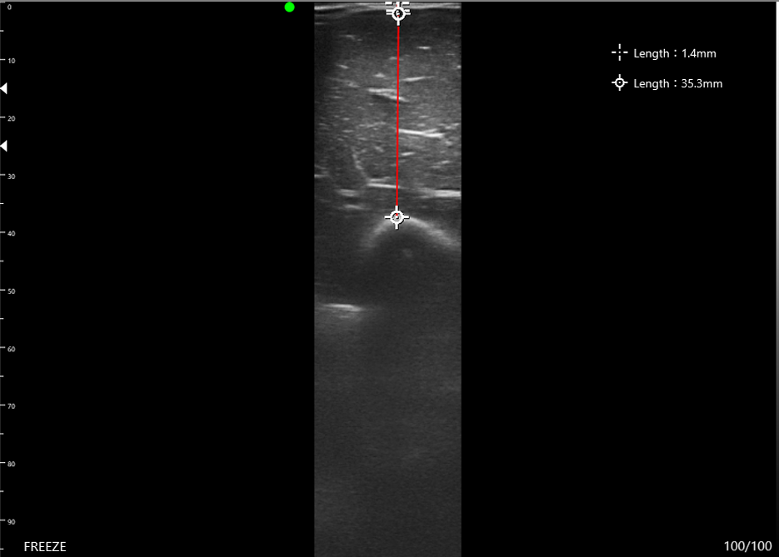
Avaliação Postural
Foto Frontal
Cabeça e Pescoço
Ombros
Coluna
Quadril
Joelhos
Calcanhares (Baropodometria)
Pés (Baropodometria)
Foto Lateral
Pescoço e Peitoral
Ombros
Ombros e escápulas
Cifose
Lordose
Tronco
Abdome
Joelhos
Escore da avaliação (Região)
Cabeça e Pescoço
Coluna Dorsal e Lombar
Abdomên e Quadril
Membros Inferiores
Índice de Correção Postural

Laudo
 |  |  |  |  |  | Laudo de Avaliação de |  |  |  | Claudinei Rogério Gasparoto

 | Laudo de Avaliação física

 | CLAUDINEI ROGÉRIO GASPAROTO

I N T R O D U Ç Ã O

ACESSO Saúde e Performance | CNPJ: 30.119.562/0001-10 | 15 996681457 | @acesso.saude.performance Desenvolvido por Prof. Dr. Luis Felipe Milano Teixeira | CREF: SP-025068

I D E N T I F I C A Ç Ã O

 | Nome |  | Claudinei Rogério Gasparoto |  |  |  |  |  | Data Avaliação |  |  |  | 0
 | Sexo |  | Masculino |  |  |  |  |  | Hora Avaliação |  |  |  | 0:00:00
 | Dt Nasc. |  | 1972-06-21 |  |  |  |  |  | Dt. Reavaliação
 | Idade |  |  |  |  |  |  |  | Avaliador |  |  |  | 0
 | NAF |  | Ativo |  |  |  |  |  | PAR-Q |  |  |  | Negativo
 |  |  |  |  |  |  |  |  | Estrat. Risco ACSM |  |  |  | Baixo risco

D A D O S A N T R O P O M É T R I C O S

Variável (cm) |  |  | Av1 |  | △% | Av13 |  | △% | Av14 |  | △% | Av15 |  | Total △%
 |  |  | 2021-11-17 |  |  | 0 |  |  | 0 |  |  | 0
Peso(kg) |  |  | 75.7 |  | - | - |  | - | - |  | - | - |  | #NAME?
Estatura |  |  | 172.8 |  | - | - |  | - | - |  | - | - |  | #NAME?
Escapular |  |  | 116.8 |  | - | - |  | - | - |  | - | - |  | #NAME?
Torácica Inspirada |  |  | 99.0 |  | - | - |  | - | - |  | - | - |  | #NAME?
Torácica Expirada |  |  | 97.0 |  | - | - |  | - | - |  | - | - |  | #NAME?
Abdominal |  |  | 88.5 |  | - | - |  | - | - |  | - | - |  | #NAME?
Quadril |  |  | 94.0 |  | - | - |  | - | - |  | - | - |  | #NAME?
Br. Dir. Rel. |  |  | 26.5 |  | - | - |  | - | - |  | - | - |  | #NAME?
Br. Dir. Con. |  |  | 30.0 |  | - | - |  | - | - |  | - | - |  | #NAME?
Coxa Dir. |  |  | 53.0 |  | - | - |  | - | - |  | - | - |  | #NAME?
Perna Dir. |  |  | 39.3 |  | - | - |  | - | - |  | - | - |  | #NAME?
Br. Esq. Rel. |  |  | 26.5 |  | - | - |  | - | - |  | - | - |  | #NAME?
Br. Esq. Con. |  |  | 30.0 |  | - | - |  | - | - |  | - | - |  | #NAME?
Coxa Esq. |  |  | 53.3 |  | - | - |  | - | - |  | - | - |  | #NAME?
Perna Esq. |  |  | 39.0 |  | - | - |  | - | - |  | - | - |  | #NAME?
 | Peso (kg) | Massa Magra (kg) | Gordura Absoluta (kg) | % Gordura
Av1 | 75.7 | 61.4 | 14.3 | 18.9
Av2 | 68.0 | 62.6 | 5.4 | 7.9
Av3 | 62.7 | 59.5 | 3.2 | 5.1
Av4 | 64.9 | 62.0 | 2.9 | 4.4
Av5 | 67.7 | 62.6 | 5.1 | 7.5
Av6 | 67.6 | 65.5 | 2.1 | 3.2
Av7 | 67.6 | 65.2 | 2.4 | 3.5
Av8 | 70.7 | 65.5 | 5.2 | 7.3
Av9 | 69.0 | 64.2 | 4.8 | 7.0
Av10 | 68.6 | 63.9 | 4.7 | 6.9
Av11 | 67.0 | 63.9 | 3.1 | 4.7
Av12 | 70.0 | 66.9 | 3.1 | 4.5
Av13 | 70.0 | 0.0 | 0.0 | 0.0
Av14 | 70.0 | 0.0 | 0.0 | 0.0
Av15 | 70.0 | 0.0 | 0.0 | 0.0

C O M P O S I Ç Ã O C O R P O R A L

Dobra Cutânea (mm) |  |  | Av1 |  | △% | Av13 |  | △% | Av14 |  | △% | Av15 |  | Total △%
 |  |  | 2021-11-17 |  |  | 0 |  |  | 0 |  |  | 0
D.C. Tricipital |  |  | 9.6 |  | - | - |  | - | - |  | - | - |  | #NAME?
D.C. Subescapular |  |  | 29.0 |  | - | - |  | - | - |  | - | - |  | #NAME?
D.C. Suprailíaca |  |  | 11.4 |  | - | - |  | - | - |  | - | - |  | #NAME?
D.C. Abdominal |  |  | 32.0 |  | - | - |  | - | - |  | - | - |  | #NAME?
D.C. Coxa |  |  | 7.7 |  | - | - |  | - | - |  | - | - |  | #NAME?
Total de Dobras |  |  | 89.7 |  | - | - |  | - | - |  | - | - |  | #NAME?
% Gordura |  |  | 18.9 |  | #VALUE! | #VALUE! |  | #VALUE! | #VALUE! |  | #VALUE! | #VALUE! |  | #NAME?
Peso(kg) |  |  | 75.7 |  | - | - |  | - | - |  | - | - |  | #NAME?
Gordura Absoluta(kg) |  |  | 14.3 |  | #VALUE! | #VALUE! |  | #VALUE! | #VALUE! |  | #VALUE! | #VALUE! |  | #NAME?

Massa Magra(kg) |  |  | 61.4 |  | #VALUE! | #VALUE! |  | #VALUE! | #VALUE! |  | #VALUE! | #VALUE! |  | #NAME?
Massa Muscular (kg; bioimpedância) |  |  | 31.1 |  | - | - |  | - | - |  | - | - |  | #NAME?

Nível de Gordura Visceral (ua; bioimpedância) |  |  | 9.0 |  | - | - |  | - | - |  | - | - |  | #NAME?

Área Muscular do Braço - UMA(cm2) |  |  | 57.9 |  | - | - |  | - | - |  | - | - |  | #NAME?

IMC |  |  | 25.4 |  | - | - |  | - | - |  | - | - |  | #NAME?
 | D.C. Tricipital | D.C. Subescapular | D.C. Suprailíaca | D.C. Abdominal | D.C. Coxa
Av1 | 9.6 | 29.0 | 11.4 | 32.0 | 7.7
Av2 | 4.2 | 17.2 | 4.5 | 13.6 | 5.7
Av3 | 4.0 | 10.3 | 4.1 | 9.6 | 4.0
Av4 | 3.8 | 9.2 | 3.9 | 9.0 | 4.2
Av5 | 4.0 | 13.0 | 4.5 | 13.1 | 4.8
Av6 | 3.2 | 10.4 | 3.9 | 8.0 | 4.7
Av7 | 3.2 | 10.4 | 3.8 | 8.5 | 3.5
Av8 | 3.4 | 15.1 | 4.8 | 13.0 | 4.9
Av9 | 3.4 | 14.1 | 4.6 | 12.7 | 4.7
Av10 | 3.4 | 12.4 | 4.3 | 12.8 | 5.0
Av11 | 3.0 | 11.0 | 4.2 | 9.9 | 4.8
Av12 | 3.4 | 12.4 | 4.0 | 9.4 | 4.2
Av13 | 3.4 | 12.4 | 4.0 | 9.4 | 4.2
Av14 | 3.4 | 12.4 | 4.0 | 9.4 | 4.2
Av15 | 3.4 | 12.4 | 4.0 | 9.4 | 4.2

C O M P O S I Ç Ã O C O R P O R A L - M e t a E t a p a

Av10 |  |  |  |  | Valor Atual |  |  | Meta Proposta |  |  |  |  |  | △%
2025-10-08 |  |  |  |  |  |  |  | MÍN |  |  | MÁX
% Gordura |  |  |  |  | 6.9 |  |  | 7.0 |  |  | 8.0 |  |  | 8.7
Gordura Absoluta(kg) |  |  |  |  | 4.7 |  |  | 4.8 |  |  | 5.5 |  |  | 8.2
Massa Magra(kg) |  |  |  |  | 63.9 |  |  | 63.5 |  |  | 64.5 |  |  | 0.2
Nível de Gordura Visceral (ua; bioimpedância) |  |  |  |  | 8.0 |  |  | 7.0 |  |  | 8.0 |  |  | -6.3

Peso Corporal Total (kg) |  |  |  |  | 68.6 |  |  | 68.3 |  |  | 70.1 |  |  | 0.9
Variação máxima de peso saudável (kg) |  |  |  |  |  |  |  | 70.6 |  |  | 81.4

Atual
Massa magra atual | 63.9
Gordura atual | 4.7
 |  |  |  |  |  |  |  |  | Metas:

 |  |  |  |  |  |  |  |  | ● Manutenção da massa magra entre -0,4 e 0,6 kg (~0,2%▲)

 |  |  |  |  |  |  |  |  | ● Manter a gordura absoluta entre 0,7 e 0 kg (~8,2%▲)

 |  |  |  |  |  |  |  |  | Dessa forma, seu percentual de gordura atingirá entre 7 e 8% (~8,7%▲)

Meta Proposta
Massa magra atual | 63.9
Meta de aumento de massa magra | 0.1
Gordura atual | 4.7
Ganho de gordura estimado | 0.4

C O M P O S I Ç Ã O C O R P O R A L S E G M E N T A D A

Variável (kg) |  |  | Av1 |  | △% | Av13 |  | △% | Av14 |  | △% | Av15 |  | Total △%
 |  |  | 2021-11-17 |  |  | 0 |  |  | 0 |  |  | 0
M. Perna Direita |  |  | 9.2 |  | - | - |  | - | - |  | - | - |  | #NAME?
M. Perna Esquerda |  |  | 9.1 |  | - | - |  | - | - |  | - | - |  | #NAME?
M. Braço Direito |  |  | 2.9 |  | - | - |  | - | - |  | - | - |  | #NAME?
M. Braço Esquerdo |  |  | 2.8 |  | - | - |  | - | - |  | - | - |  | #NAME?
M. Tronco |  |  | 23.9 |  | - | - |  | - | - |  | - | - |  | #NAME?
 | M. Perna Direita | M. Perna Esquerda | M. Braço Direito | M. Braço Esquerdo | M. Tronco
Av1 | 9.2 | 9.1 | 2.9 | 2.8 | 23.9
Av2 | 9.1 | 9.0 | 2.8 | 2.8 | 23.5
Av3 | 8.9 | 8.8 | 2.8 | 2.8 | 23.1
Av4 | 9.3 | 9.2 | 3.1 | 3.0 | 24.7
Av5 | 9.5 | 9.5 | 3.1 | 3.0 | 24.6
Av6 | 9.7 | 9.8 | 3.0 | 3.0 | 24.3
Av7 | 10.2 | 10.2 | 3.2 | 3.2 | 31.9
Av8 | 10.2 | 10.2 | 3.2 | 3.2 | 31.9
Av9 | 9.8 | 9.8 | 3.1 | 3.1 | 31.7
Av10 | 9.8 | 9.8 | 3.1 | 3.1 | 31.9
Av11 | 9.9 | 9.9 | 3.1 | 3.1 | 31.9
Av12 | 10.0 | 9.9 | 3.0 | 3.0 | 31.2
Av13 | 10.0 | 9.9 | 3.0 | 3.0 | 31.2
Av14 | 10.0 | 9.9 | 3.0 | 3.0 | 31.2
Av15 | 10.0 | 9.9 | 3.0 | 3.0 | 31.2

Variável (kg) |  |  | Av1 |  | △% | Av13 |  | △% | Av14 |  | △% | Av15 |  | Total △%
 |  |  | 2021-11-17 |  |  | 0 |  |  | 0 |  |  | 0
G. Perna Direita |  |  | 3.3 |  | - | - |  | - | - |  | - | - |  | #NAME?
G. Perna Esquerda |  |  | 3.3 |  | - | - |  | - | - |  | - | - |  | #NAME?
G. Braço Direito |  |  | 1.3 |  | - | - |  | - | - |  | - | - |  | #NAME?
G. Braço Esquerdo |  |  | 1.3 |  | - | - |  | - | - |  | - | - |  | #NAME?
G. Tronco |  |  | 10.5 |  | - | - |  | - | - |  | - | - |  | #NAME?
 | G. Perna Direita | G. Perna Esquerda | G. Braço Direito | G. Braço Esquerdo | G. Tronco
Av1 | 3.3 | 3.3 | 1.3 | 1.3 | 10.5
Av2 | 2.0 | 2.0 | 0.6 | 0.6 | 5.8
Av3 | 1.4 | 1.4 | 0.4 | 0.4 | 3.4
Av4 | 1.1 | 1.1 | 0.2 | 0.3 | 2.4
Av5 | 1.5 | 1.5 | 0.4 | 0.4 | 3.9
Av6 | 1.3 | 1.3 | 0.3 | 0.3 | 3.2
Av7 | 1.2 | 1.1 | 0.3 | 0.3 | 3.2
Av8 | 1.2 | 1.1 | 0.4 | 0.4 | 6.0
Av9 | 1.5 | 1.5 | 0.7 | 0.7 | 7.3
Av10 | 1.5 | 1.5 | 0.7 | 0.7 | 7.2
Av11 | 1.3 | 1.4 | 0.6 | 0.7 | 7.0
Av12 | 1.5 | 1.6 | 0.7 | 0.8 | 8.6
Av13 | 1.5 | 1.6 | 0.7 | 0.8 | 8.6
Av14 | 1.5 | 1.6 | 0.7 | 0.8 | 8.6
Av15 | 1.5 | 1.6 | 0.7 | 0.8 | 8.6

E S P E S S U R A D E T E C I D O M U S C U L A R P O R U L T R A S S O M

Tecido Muscular (mm) |  |  | Av1 |  | △% | Av13 |  | △% | Av14 |  | △% | Av15 |  | Total △%
 |  |  | 2021-11-17 |  |  | 0 |  |  | 0 |  |  | 0
Anteriores do Braço |  |  | 30.7 |  | - | - |  | - | - |  | - | - |  | #NAME?

Posteriores do Braço |  |  | 31.7 |  | - | - |  | - | - |  | - | - |  | #NAME?

Reto Femoral |  |  | 25.5 |  | - | - |  | - | - |  | - | - |  | #NAME?

Vasto Intermédio |  |  | 23.8 |  | - | - |  | - | - |  | - | - |  | #NAME?

Anteriores da Coxa |  |  | 49.3 |  | #VALUE! | #VALUE! |  | #VALUE! | #VALUE! |  | #VALUE! | #VALUE! |  | #NAME?

 | Músculos Anteriores do Braço(mm) | Músculos Posteriores do Braço(mm) | Músculo Reto Femoral (mm) | Músculo Vasto Intermédio (mm) | Músculos Anteriores da Coxa(mm)
Av1 | 30.7 | 31.7 | 25.5 | 23.8 | 49.3
Av2 | 33.3 | 37.2 | 25.5 | 23.7 | 49.2
Av3 | 26.1 | 39.0 | 21.4 | 18.9 | 40.3
Av4 | 31.5 | 39.1 | 23.5 | 18.9 | 42.4
Av5 | 36.6 | 42.1 | 27.3 | 18.5 | 45.8
Av6 | 36.6 | 42.1 | 27.3 | 18.5 | 0.0
Av7 | 31.6 | 37.2 | 21.6 | 19.9 | 41.5
Av8 | 33.0 | 41.1 | 29.6 | 20.3 | 49.9
Av9 | 33.0 | 41.1 | 29.6 | 20.3 | 0.0
Av10 | 35.2 | 46.5 | 30.6 | 24.7 | 55.3
Av11 | 35.2 | 46.5 | 30.6 | 24.7 | 0.0
Av12 | 35.2 | 46.5 | 30.6 | 24.7 | 0.0
Av13 | 35.2 | 46.5 | 30.6 | 24.7 | 0.0
Av14 | 35.2 | 46.5 | 30.6 | 24.7 | 0.0
Av15 | 35.2 | 46.5 | 30.6 | 24.7 | 0.0

E S P E S S U R A D E T E C I D O A D I P O S O P O R U L T R A S S O M

Tecido Adiposo (mm) |  |  | Av1 |  | △% | Av13 |  | △% | Av14 |  | △% | Av15 |  | Total △%
 |  |  | 2021-11-17 |  |  | 0 |  |  | 0 |  |  | 0
Abdominal Superficial |  |  | 18.9 |  | - | - |  | - | - |  | - | - |  | #NAME?

Abdominal Profundo |  |  | 20.6 |  | - | - |  | - | - |  | - | - |  | #NAME?

Abdominal Supra Muscular Total |  |  | 39.5 |  | #VALUE! | #VALUE! |  | #VALUE! | #VALUE! |  | #VALUE! | #VALUE! |  | #NAME?

Compartimento Anterior do Braço |  |  | 4.2 |  | - | - |  | - | - |  | - | - |  | #NAME?

Compartimento Posterior do Braço |  |  | 5.4 |  | - | - |  | - | - |  | - | - |  | #NAME?

Compartimento Anterior da Coxa |  |  | 5.8 |  | - | - |  | - | - |  | - | - |  | #NAME?

 | Gordura Abdominal Subcutânea Superficial(mm) | Gordura Abdominal Subcutânea Profunda(mm) | Gordura Abdominal Supra muscular total(mm) | Compartimento Anterior do Braço(mm) | Compartimento Posterior do Braço(mm) | Compartimento Anterior da Coxa(mm)
Av1 | 18.9 | 20.6 | 39.5 | 4.2 | 5.4 | 5.8
Av2 | 7.5 | 10.8 | 18.3 | 3.5 | 6.3 | 5.5
Av3 | 4.3 | 7.4 | 11.7 | 3.4 | 4.0 | 4.2
Av4 | 6.2 | 4.2 | 10.4 | 4.6 | 4.3 | 3.6
Av5 | 6.4 | 4.1 | 10.5 | 4.4 | 4.0 | 3.6
Av6 | 6.4 | 4.1 | 0.0 | 4.4 | 4.0 | 3.6
Av7 | 5.7 | 7.1 | 12.8 | 1.6 | 1.8 | 3.6
Av8 | 5.0 | 6.6 | 11.6 | 2.1 | 3.2 | 3.9
Av9 | 5.0 | 6.6 | 0.0 | 2.1 | 3.2 | 3.9
Av10 | 4.0 | 4.1 | 8.1 | 1.4 | 2.0 | 3.6
Av11 | 4.0 | 4.1 | 0.0 | 1.4 | 2.0 | 3.6
Av12 | 4.0 | 4.1 | 0.0 | 1.4 | 2.0 | 3.6
Av13 | 4.0 | 4.1 | 0.0 | 1.4 | 2.0 | 3.6
Av14 | 4.0 | 4.1 | 0.0 | 1.4 | 2.0 | 3.6
Av15 | 4.0 | 4.1 | 0.0 | 1.4 | 2.0 | 3.6

E S P E S S U R A D E T E C I D O P O R U L T R A S S O M

Compartimento |  |  | Av1 |  |  |  |  |  |  | Av15
 |  |  | 2021-11-17 |  |  |  |  |  |  | #N/A
Abdominal |  |  | 0 |  |  |  |  |  |  | 0

Anterior da Coxa |  |  | 0 |  |  |  |  |  |  | 0

Posterior do Braço (Tríceps) |  |  | 0 |  |  |  |  |  |  | 0

Anterior do Braço (Bíceps) |  |  | 0 |  |  |  |  |  |  | 0

R E L A Ç Ã O A B D O M E - Q U A D R I L

 |  |  | Av1 |  | △% | Av13 |  | △% | Av14 |  | △% | Av15 |  | Total △%
 |  |  | 2021-11-17 |  |  | 0 |  |  | 0 |  |  | 0
Perímetro Abdominal |  |  | 88.5 |  | -100.0 | 0.0 |  | #DIV/0! | 0.0 |  | #DIV/0! | 0.0 |  | #NAME?

Relação Abdome-Quadril |  |  | 0.94 |  | - | - |  | - | - |  | - | - |  | #NAME?

Risco Coronariano Atual |  |  | Moderado |  |  | - |  |  | - |  |  | - |  | #NAME?

 | Muito Alto | Alto | Moderado | Baixo | Relação Abdome - Quadril
Av1 | 1.10 | 1.00 | 0.95 | 0.88 | 0.94
Av2 | 1.10 | 1.02 | 0.96 | 0.90 | 0.81
Av3 | 1.10 | 1.02 | 0.96 | 0.90 | 0.86
Av4 | 1.10 | 1.02 | 0.96 | 0.90 | 0.87
Av5 | 1.10 | 1.02 | 0.96 | 0.90 | 0.88
Av6 | 1.10 | 1.02 | 0.96 | 0.90 | 0.86
Av7 | 1.10 | 1.02 | 0.96 | 0.90 | 0.87
Av8 | 1.10 | 1.02 | 0.96 | 0.90 | 0.88
Av9 | 1.10 | 1.02 | 0.96 | 0.90 | 0.87
Av10 | 1.10 | 1.02 | 0.96 | 0.90 | 0.88
Av11 | 1.10 | 1.02 | 0.96 | 0.90 | 0.85
Av12 | 1.10 | 1.02 | 0.96 | 0.90 | 0.88
Av13 | 1.10 | #N/A | #N/A | #N/A | 0.88
Av14 | 1.10 | #N/A | #N/A | #N/A | 0.88
Av15 | 1.10 | #N/A | #N/A | #N/A | 0.88

Í N D I C E S N E U R O M U S C U L A R E S - R M L E F L E X I B I L I D A D E

Índice Neuromuscular |  |  | Av1 |  | △% | Av13 |  | △% | Av14 |  | △% | Av15 |  | Total △%
 |  |  | 2021-11-17 |  |  | 0 |  |  | 0 |  |  | 0
RML Abdominal |  |  | 55.0 |  | - | - |  | - | - |  | - | - |  | #NAME?
R. Abdominal |  |  | Excelente |  |  | - |  |  | - |  |  | - |  | #NAME?
Flexibilidade |  |  | 27.2 |  | - | - |  | - | - |  | - | - |  | #NAME?
R. Flexibilidade |  |  | Bom |  |  | - |  |  | - |  |  | - |  | #NAME?
*Obs.: [texto]
 | Excelente | Acima da Média | Bom | Abaixo da Média | Ruim | RML Abdominal
Av1 | 63 | 31 | 26 | 22 | 17 | 55
Av2 | 63 | 26 | 22 | 18 | 13 | 60
Av3 | 63 | 26 | 22 | 18 | 13 | 60
Av4 | 63 | 26 | 22 | 18 | 13 | 60
Av5 | 63 | 26 | 22 | 18 | 13 | 60
Av6 | 63 | 26 | 22 | 18 | 13 | 60
Av7 | 63 | 26 | 22 | 18 | 13 | 60
Av8 | 63 | 26 | 22 | 18 | 13 | 60
Av9 | 63 | 26 | 22 | 18 | 13 | 57
Av10 | 63 | 26 | 22 | 18 | 13 | 56
Av11 | 63 | 26 | 22 | 18 | 13 | 56
Av12 | 63 | 26 | 22 | 18 | 13 | 56
Av13 | 63 | #N/A | #N/A | #N/A | #N/A | 56
Av14 | 63 | #N/A | #N/A | #N/A | #N/A | 56
Av15 | 63 | #N/A | #N/A | #N/A | #N/A | 56

 | Excelente | Acima da Média | Bom | Abaixo da Média | Ruim | Flexibilidade
Av1 | 39 | 35 | 29 | 24 | 18 | 27
Av2 | 39 | 35 | 28 | 24 | 16 | 32
Av3 | 39 | 35 | 28 | 24 | 16 | 32
Av4 | 39 | 35 | 28 | 24 | 16 | 31
Av5 | 39 | 35 | 28 | 24 | 16 | 32
Av6 | 39 | 35 | 28 | 24 | 16 | 32
Av7 | 39 | 35 | 28 | 24 | 16 | 32
Av8 | 39 | 35 | 28 | 24 | 16 | 32
Av9 | 39 | 35 | 28 | 24 | 16 | 31
Av10 | 39 | 35 | 28 | 24 | 16 | 31
Av11 | 39 | 35 | 28 | 24 | 16 | 31
Av12 | 39 | 35 | 28 | 24 | 16 | 31
Av13 | 39 | #N/A | #N/A | #N/A | #N/A | 31
Av14 | 39 | #N/A | #N/A | #N/A | #N/A | 31
Av15 | 39 | #N/A | #N/A | #N/A | #N/A | 31

Í N D I C E S N E U R O M U S C U L A R E S - 1 RM

Teste de 1RM |  |  | Av1 |  | △% | Av13 |  | △% | Av14 |  | △% | Av15 |  | Total △%
 |  |  | 2021-11-17 |  |  | 0 |  |  | 0 |  |  | 0
Supino Carga(kg) |  |  | - |  |  | - |  |  | - |  |  | - |  | -
Supino Repetições |  |  | - |  |  | - |  |  | - |  |  | - |  | -
1RM - Supino(kg) |  |  | - |  | - | - |  | - | - |  | - | - |  | #NAME?
1RM - Supino(%) |  |  | - |  | - | - |  | - | - |  | - | - |  | #NAME?
R. 1RM - Supino |  |  | #VALUE! |  |  | #VALUE! |  |  | #VALUE! |  |  | #VALUE! |  | #NAME?
Leg Press Carga(kg) |  |  | - |  |  | - |  |  | - |  |  | - |  | -
Leg Press Reps. |  |  | - |  |  | - |  |  | - |  |  | - |  | -
1RM - Leg Press(kg) |  |  | - |  | - | - |  | - | - |  | - | - |  | #NAME?
1RM - Leg Press(%) |  |  | - |  | - | - |  | - | - |  | - | - |  | #NAME?
R. 1RM - Leg Press |  |  | #VALUE! |  |  | #VALUE! |  |  | #VALUE! |  |  | #VALUE! |  | #NAME?
 | Superior | Excelente | Boa | Média | Fraca | Supino relativo
Av1 | 1.10 | 1.00 | 0.89 | 0.81 | 0.73 | 0.00
Av2 | 1.10 | 0.90 | 0.80 | 0.72 | 0.64 | 0.00
Av3 | 1.10 | 0.90 | 0.80 | 0.72 | 0.64 | 0.00
Av4 | 1.10 | 0.90 | 0.80 | 0.72 | 0.64 | 0.00
Av5 | 1.10 | 0.90 | 0.80 | 0.72 | 0.64 | 0.00
Av6 | 1.10 | 0.90 | 0.80 | 0.72 | 0.64 | 0.00
Av7 | 1.10 | 0.90 | 0.80 | 0.72 | 0.64 | 0.00
Av8 | 1.10 | 0.90 | 0.80 | 0.72 | 0.64 | 0.00
Av9 | 1.10 | 0.90 | 0.80 | 0.72 | 0.64 | 0.00
Av10 | 1.10 | 0.90 | 0.80 | 0.72 | 0.64 | 0.00
Av11 | 1.10 | 0.90 | 0.80 | 0.72 | 0.64 | 0.00
Av12 | 1.10 | 0.90 | 0.80 | 0.72 | 0.64 | 0.00
Av13 | 1.10 | #N/A | #N/A | #N/A | #N/A | 0.00
Av14 | 1.10 | #N/A | #N/A | #N/A | #N/A | 0.00
Av15 | 1.10 | #N/A | #N/A | #N/A | #N/A | 0.00

 | Superior | Excelente | Boa | Média | Fraca | Leg Press relativo
Av1 | 2.00 | 1.82 | 1.69 | 1.58 | 1.45 | 0.00
Av2 | 2.00 | 1.71 | 1.59 | 1.47 | 1.33 | 0.00
Av3 | 2.00 | 1.71 | 1.59 | 1.47 | 1.33 | 0.00
Av4 | 2.00 | 1.71 | 1.59 | 1.47 | 1.33 | 0.00
Av5 | 2.00 | 1.71 | 1.59 | 1.47 | 1.33 | 0.00
 | 0.00 | 1.71 | 1.59 | 1.47 | 1.33 | 0.00
 | 0.00 | 1.71 | 1.59 | 1.47 | 1.33 | 0.00
 | 0.00 | 1.71 | 1.59 | 1.47 | 1.33 | 0.00
 | 0.00 | 1.71 | 1.59 | 1.47 | 1.33 | 0.00
 | 0.00 | 1.71 | 1.59 | 1.47 | 1.33 | 0.00
 | 0.00 | 1.71 | 1.59 | 1.47 | 1.33 | 0.00
 | 0.00 | 1.71 | 1.59 | 1.47 | 1.33 | 0.00
 | 0.00 | #N/A | #N/A | #N/A | #N/A | 0.00
 | 0.00 | #N/A | #N/A | #N/A | #N/A | 0.00
 | 0.00 | #N/A | #N/A | #N/A | #N/A | 0.00

A V A L I A Ç Ã O M E T A B Ó L I C A

TESTE DE CONSUMO MÁXIMO DE OXIGÊNIO - VO2máx

 |  |  | Av1 |  | △% | Av13 |  | △% | Av14 |  | △% | Av15 |  | Total △%
 |  |  | 2021-11-17 |  |  | 0 |  |  | 0 |  |  | 0
Protocolo |  |  | - |  |  | - |  |  | - |  |  | - |  | -

FC Repouso(bpm) |  |  | 52 |  | - | - |  | - | - |  | - | - |  | #NAME?

VO2máximo (ml/kg/min) |  |  | 42.3 |  | - | - |  | - | - |  | - | - |  | #NAME?

R. VO2máximo |  |  | - |  |  | - |  |  | - |  |  | - |  | #NAME?

Limiar Anaeróbico (bpm) |  |  | 147 |  | - | - |  | - | - |  | - | - |  | #NAME?

Limiar Anaeróbico (km/h ou watt) |  |  | 10 |  | - | - |  | - | - |  | - | - |  | #NAME?

Limiar Anaeróbico (pace) |  |  | 6.0 |  | - | - |  | - | - |  | - | - |  | #NAME?

Velocidade Máxima (km/h ou watt) |  |  | 13 |  | - | - |  | - | - |  | - | - |  | #NAME?

FC Máxima Predita (bpm) |  |  | 172 |  | - | - |  | - | - |  | - | - |  | #NAME?

FC Máxima no Teste (bpm) |  |  | 170 |  | - | - |  | - | - |  | - | - |  | #NAME?

 | Superior | Excelente | Boa | Média | Fraca | Vo2Max
Av1 | 0.00 | 42.52 | 38.48 | 32.41 | 20.25 | 42.30
Av2 | 0.00 | 42.52 | 38.48 | 32.41 | 20.25 | 51.40
Av3 | 0.00 | 42.52 | 38.48 | 32.41 | 20.25 | 57.40
Av4 | 0.00 | 42.52 | 38.48 | 32.41 | 20.25 | 56.60
Av5 | 0.00 | 42.52 | 38.48 | 32.41 | 20.25 | 57.40
Av6 | 0.00 | 42.52 | 38.48 | 32.41 | 20.25 | 60.46
Av7 | 0.00 | 42.52 | 38.48 | 32.41 | 20.25 | 60.46
Av8 | 0.00 | 42.52 | 38.48 | 32.41 | 20.25 | 57.44
Av9 | 0.00 | 42.52 | 38.48 | 32.41 | 20.25 | 0.00
Av10 | 0.00 | 42.52 | 38.48 | 32.41 | 20.25 | 60.46
Av11 | 0.00 | 42.52 | 38.48 | 32.41 | 20.25 | 60.46
Av12 | 0.00 | 42.52 | 38.48 | 32.41 | 20.25 | 60.46
Av13 | 0.00 | #N/A | #N/A | #N/A | #N/A | 60.46
Av14 | 0.00 | #N/A | #N/A | #N/A | #N/A | 60.46
Av15 | 0.00 | #N/A | #N/A | #N/A | #N/A | 60.46

A V A L I A Ç Ã O M E T A B Ó L I C A - D E T A L H A M E N T O A T U A L

 |  | 0 |  | #N/A |  |  | #N/A | Protocolo |  | #N/A

Estágio |  | Inclinação |  | Velocidade |  | FC |  | PSE |  | PAS/PAD |  | Glicemia |  | Obs.
0 |  | #N/A |  | #N/A |  | #N/A |  | #N/A |  | #N/A
1 |  | #N/A |  | #N/A |  | #N/A |  | #N/A
2 |  | #N/A |  | #N/A |  | #N/A |  | #N/A
3 |  | #N/A |  | #N/A |  | #N/A |  | #N/A
4 |  | #N/A |  | #N/A |  | #N/A |  | #N/A
5 |  | #N/A |  | #N/A |  | #N/A |  | #N/A
6 |  | #N/A |  | #N/A |  | #N/A |  | #N/A
7 |  | #N/A |  | #N/A |  | #N/A |  | #N/A
8 |  | #N/A |  | #N/A |  | #N/A |  | #N/A
9 |  | #N/A |  | #N/A |  | #N/A |  | #N/A
10 |  | #N/A |  | #N/A |  | #N/A |  | #N/A
11 |  | #N/A |  | #N/A |  | #N/A |  | #N/A
12 |  | #N/A |  | #N/A |  | #N/A |  | #N/A
13 |  | #N/A |  | #N/A |  | #N/A |  | #N/A
14 |  | #N/A |  | #N/A |  | #N/A |  | #N/A
15 |  | #N/A |  | #N/A |  | #N/A |  | #N/A
16 |  | #N/A |  | #N/A |  | #N/A |  | #N/A
17 |  | #N/A |  | #N/A |  | #N/A |  | #N/A
R1 |  | #N/A |  | #N/A |  | #N/A |  | #N/A
R1 |  | #N/A |  | #N/A |  | #N/A |  | #N/A
R2 |  | #N/A |  | #N/A |  | #N/A |  | #N/A |  | #N/A
Observações |  |  |  |  |  | #N/A
 |  |  |  |  |  | #N/A
 |  |  |  |  |  | #N/A

 |  | Av4 |  | 2023-06-01 |  |  |  |  | 0 |  | #N/A |  |  | (Atual)
 | Av4 | 0
0 | 45 | 0
6 | 0 | 0
7 | 0 | 0
8 | 0 | 0
9 | 0 | 0
10 | 0 | 0
11 | 115 | 0
12 | 123 | 0
13 | 129 | 0
14 | 139 | 0
15 | 143 | 0
 | 148 | 0
 | 151 | 0
 | 155 | 0
 | 0 | 0
 | 0 | 0
 | 0 | 0
 | 0 | 0

A V A L I A Ç Ã O M E T A B Ó L I C A - D A D O S D E B A S E

 |  |  |  |  | Av10 |  | 2025-10-08 |  |  | (Atual)

 |  |  |  |  | 13 | Av10 | Teste de Esteira Progressiva |  |  | Av0
%VO2máx |  | FC(min) |  | FC(15") |  | Velocidade (km/h) |  | Pace (min/km) |  | Velocidade (watt) |  | EPE |  | Percepção

50% |  | #N/A |  | #N/A |  | 10.0 |  | 6.0 |  | - |  | 2024-02-01 |  | Leve
55% |  | #N/A |  | #N/A |  | 10.5 |  | 5.7 |  | - |  | 2 |  | Leve
60% |  | #N/A |  | #N/A |  | 10.9 |  | 5.5 |  | - |  | 2024-03-02 |  | Leve
65% |  | #N/A |  | #N/A |  | 11.8 |  | 5.1 |  | - |  | 3 |  | Moderado
70% |  | #N/A |  | #N/A |  | 12.7 |  | 4.7 |  | - |  | 2024-04-03 |  | Moderado
75% |  | #N/A |  | #N/A |  | 13.6 |  | 4.4 |  | - |  | 4 |  | Moderado
80% |  | #N/A |  | #N/A |  | 14.5 |  | 4.1 |  | - |  | 5 |  | Intenso
85% |  | #N/A |  | #N/A |  | 15.4 |  | 3.9 |  | - |  | 6 |  | Intenso
90% |  | #N/A |  | #N/A |  | 16.3 |  | 3.7 |  | - |  | 2024-08-07 |  | Intenso
95% |  | #N/A |  | #N/A |  | 17.2 |  | 3.5 |  | - |  | 9 |  | Máximo
100% |  | #N/A |  | #N/A |  | 18.1 |  | 3.3 |  | - |  | 10 |  | Máximo
110% |  | - |  | - |  | 21.1 |  | 2.8 |  | - |  | 10 |  | Supramáximo
120% |  | - |  | - |  | 23.1 |  | 2.6 |  | - |  | 10 |  | Supramáximo

 |  |  |  |  | Av4 |  | 2023-06-01 |  |  | 1 | Teste de Esteira Progressiva

%VO2máx |  | FC(min) |  | FC(15") |  | Velocidade(km/h) |  | Pace (min/km) |  | Velocidade(watt) |  | EPE |  | Percepção

50% |  | 100 |  | 25 |  | 8.4 |  | 7.1 |  | - |  | 2024-02-01 |  | Leve
55% |  | 106 |  | 26 |  | 9.0 |  | 6.7 |  | - |  | 2 |  | Leve
60% |  | 111 |  | 28 |  | 9.8 |  | 6.1 |  | - |  | 2024-03-02 |  | Leve
65% |  | 117 |  | 29 |  | #NAME? |  | #NAME? |  | - |  | 3 |  | Moderado
70% |  | 122 |  | 31 |  | #NAME? |  | #NAME? |  | - |  | 2024-04-03 |  | Moderado
75% |  | 128 |  | 32 |  | #NAME? |  | #NAME? |  | - |  | 4 |  | Moderado
80% |  | 133 |  | 33 |  | #NAME? |  | #NAME? |  | - |  | 5 |  | Intenso
85% |  | 139 |  | 35 |  | #NAME? |  | #NAME? |  | - |  | 6 |  | Intenso
90% |  | 144 |  | 36 |  | #NAME? |  | #NAME? |  | - |  | 2024-08-07 |  | Intenso
95% |  | 150 |  | 37 |  | #NAME? |  | #NAME? |  | - |  | 9 |  | Máximo
100% |  | 155 |  | 39 |  | #NAME? |  | #NAME? |  | - |  | 10 |  | Máximo
110% |  | - |  | - |  | #NAME? |  | #NAME? |  | - |  | 10 |  | Supramáximo
120% |  | - |  | - |  | #NAME? |  | #NAME? |  | - |  | 10 |  | Supramáximo

R E S U M O - C A P A C I D A D E S F Í S I C A S

Texto

 |  | Av15 |  | 0 |  |  | (Atual) |  | Av1 |  | 2021-11-17
Composição corporal | 0.20 | 0.40 | 0.60 | 0.80 | 1.00 | 0.00 | #N/A
Resistência Muscular | 0.20 | 0.40 | 0.60 | 0.80 | 1.00 | #N/A | #N/A
Flexibilidade | 0.20 | 0.40 | 0.60 | 0.80 | 1.00 | #N/A | #N/A
Capacidade Aeróbica | 0.20 | 0.40 | 0.60 | 0.80 | 1.00 | #N/A | #N/A
Força Muscular | 0.20 | 0.40 | 0.60 | 0.80 | 1.00 | #N/A | #N/A

 |  |  |  |  |  | Av15 |  |  | Av1
E S T U D O C A L Ó R I C O A T U A L

Taxa Metabólica Basal (Haris Benedict; kcal) |  |  |  |  | 1530.4 |  |  | Taxa Metabólica Média (kcal) |  |  |  |  | #VALUE!

Taxa Metabólica Basal (Bioimpedância; kcal) |  |  |  |  | 1630.0

Regra de Bolso |  |  |  |  |  | Mínimo |  |  |  | Máximo |  |  |  | Médio
Redução de Peso |  |  |  |  |  | 1372 |  |  |  | 1715 |  |  |  | 1544
Manutenção de Peso |  |  |  |  |  | 1715 |  |  |  | 2058 |  |  |  | 1887
Ganho de Peso |  |  |  |  |  | 2058 |  |  |  | 2401 |  |  |  | 2230

Dia da Semana |  | Segunda |  | Terça |  | Quarta |  | Quinta |  | Sexta |  | Sábado |  | Domingo
TMB |  | #VALUE! |  | #VALUE! |  | #VALUE! |  | #VALUE! |  | #VALUE! |  | #VALUE! |  | #VALUE!
Gasto energético c/ o exercício |  | 270.1 |  | 705.6 |  | 1742.0 |  | 270.1 |  | 270.1 |  | 0.0 |  | 1742.0

Outros gastos energéticos |  | 0.0 |  | 0.0 |  | 0.0 |  | 0.0 |  | 0.0 |  | 0.0 |  | 0.0

Necessidade Energética |  | #VALUE! |  | #VALUE! |  | #VALUE! |  | #VALUE! |  | #VALUE! |  | #VALUE! |  | #VALUE!

 |  |  |  |  |  |  | Total na semana |  |  |  |  | Média Diária
TMB |  |  |  |  |  |  | #VALUE! |  |  |  |  | #VALUE!
Gasto energético c/ o exercício |  |  |  |  |  |  | 4999.9 |  |  |  |  | 714.3
Necessidade Energética |  |  |  |  |  |  | #VALUE! |  |  |  |  | #VALUE!
Aporte Energético Sugerido |  |  |  |  |  |  | 18295.6 |  |  |  |  | 2613.7
Diferença Absoluta |  |  |  |  |  |  | #VALUE! |  |  |  |  | #VALUE!
Diferença Relativa |  |  |  |  |  |  | #VALUE! |  |  |  |  | #VALUE!

Estimativa de gasto energético c/ o exercício
Dia da semana |  |  | Volume Treino Resistido (min) |  |  |  | Volume Treino Cíclico (min) |  |  |  | %VO₂Médio |  |  | kcal gasto no dia

Segunda |  |  | 45 |  |  |  | 0 |  |  |  | 0.0% |  |  | 270
Terça |  |  | 45 |  |  |  | 30 |  |  |  | 70.0% |  |  | 706
Quarta |  |  | 0 |  |  |  | 120 |  |  |  | 70.0% |  |  | 1742
Quinta |  |  | 45 |  |  |  | 0 |  |  |  | 0.0% |  |  | 270
Sexta |  |  | 45 |  |  |  | 0 |  |  |  | 0.0% |  |  | 270
Sábado |  |  | 0 |  |  |  | 0 |  |  |  | 0.0% |  |  | 0
Domingo |  |  | 0 |  |  |  | 120 |  |  |  | 70.0% |  |  | 1742
VO₂Máx |  | 60.46 |  | ml/kg/min
A P O R T E E N E R G É T I C O

Estratégia de aporte energético |  |  |  |  |  |  |  | Macronutrientes |  |  | g/kg | g/dia | kcal/dia |  | %
Diferença % em relação à necessidade estimada |  |  |  | 15.7 |  |  |  | Proteínas |  |  | 2.00 | 137.2 | 548.8 |  | 21.0
 |  |  |  |  |  |  |  | Carboidratos |  |  | 5.50 | 377.3 | 1509.2 |  | 57.7
Tipo de Dieta |  |  |  | #NAME? |  |  |  | Lipídios |  |  | 0.90 | 61.7 | 555.7 |  | 21.3
Disponibilidade Energética |  |  |  | #VALUE! |  |  |  | Total de Kcal/dia |  |  |  | 2613.7

Proteínas | 21.0
Carboidratos | 57.7
Lipídios | 21.3
Aporte energético Diário Sugerido |  |  |  | #VALUE!
 |  |  |  |  |  |  |  |  | FALSE | Usar Massa magra como referência

Diferença Absoluta Necessidade vs Consumo |  |  |  |  | #VALUE!

Diferença Percentual Necessidade vs Consumo |  |  |  |  | #VALUE!

Necessidade |  | 0
Sugestão | 2614 | 0

Estimativa de Emagrecimento:
Variação de Redução de Gordura Estimada |  |  |  |  |  |  | #VALUE!
Variação de Redução 1kg de gordura |  |  |  |  |  |  | #VALUE!
Variação da meta proposta (-0,4kg) |  |  |  |  |  |  | #VALUE!
 | Gordura (kg)
0 | 4.7
0 | 0.0
0 | 0.0
0 | 0.0
0 | 0.0
0 | 0.0
0 | 0.0
0 | 0.0
0 | 0.0
0 | 5.1

D I S T R I B U I Ç Ã O P O R R E F E I Ç Ã O

Refeições: |  |  | Distribuição (%) |  |  |  | kcal |  |  | Horário
Café da Manhã |  |  | 25.0 |  |  |  | 653.4 |  |  | 7:00:00
Lanche da Manhã |  |  | 10.0 |  |  |  | 261.4 |  |  | 9:00:00
Almoço |  |  | 35.0 |  |  |  | 914.8 |  |  | 12:00:00
Lanche da Tarde |  |  | 10.0 |  |  |  | 261.4 |  |  | 16:00:00
Jantar |  |  | 20.0 |  |  |  | 522.7 |  |  | 19:30:00
0 |  |  | 0.0 |  |  |  |  |  |  | 0:00:00
Total |  |  | 100.0 |  |  |  | 0.0 |  |  | 0.0

Café da Manhã |  |  | 653 | kcal | Lanche da Manhã |  |  | 261 | kcal | Almoço |  |  | 915 | kcal
 | % | kcal |  | g |  | % | kcal |  | g |  | % | kcal |  | g
CHO | 53.7 | 350.9 |  | 87.7 | CHO | 53.7 | 140.4 |  | 35.1 | CHO | 53.7 | 491.2 |  | 122.8
PRO | 23.8 | 155.5 |  | 38.9 | PRO | 23.8 | 62.2 |  | 15.6 | PRO | 23.8 | 217.7 |  | 54.4
LIP | 22.5 | 147.0 |  | 16.3 | LIP | 22.5 | 58.8 |  | 6.5 | LIP | 22.5 | 205.8 |  | 22.9
 | 100.0 | 653.4 |  |  |  | 100.0 | 261.4 |  |  |  | 100.0 | 914.8

Lanche da Tarde |  |  | 261 | kcal | Jantar |  |  | 523 | kcal | 0
 | % | kcal |  | g |  | % | kcal |  | g |  | % | kcal |  | g
CHO | 53.7 | 140.4 |  | 35.1 | CHO | 53.7 | 280.7 |  | 70.2 | CHO | 53.7 | #VALUE! |  | #VALUE!
PRO | 23.8 | 62.2 |  | 15.6 | PRO | 23.8 | 124.4 |  | 31.1 | PRO | 23.8 | #VALUE! |  | #VALUE!
LIP | 22.5 | 58.8 |  | 6.5 | LIP | 22.5 | 117.6 |  | 13.1 | LIP | 22.5 | #VALUE! |  | #VALUE!
 | 100.0 | 261.4 |  |  |  | 100.0 | 522.7 |  |  |  | 100.0 | #VALUE!
 |  |  | Café da Manhã |  | Café da Manhã |  | Café da Manhã |  | Lanche da Manhã |  | Lanche da Manhã |  | Lanche da Manhã |  | Almoço |  | Almoço |  | Almoço |  | Lanche da Tarde |  | Lanche da Tarde
0:00:00 |  | 7:00:00 | 350.88 | 7:00:00 | 155.51 | 7:00:00 | 147.02 | 9:00:00 | 140.35 | 9:00:00 | 62.21 | 9:00:00 | 58.81 | 12:00:00 | 491.24 | 12:00:00 | 217.72 | 12:00:00 | 205.83 | 16:00:00 | 140.35 | 16:00:00 | 62.21

A V A L I A Ç Ã O P O S T U R A L

Imagem |  |  | Av1 |  |  |  |  |  |  | Av15
 |  |  | 2021-11-17 |  |  |  |  |  |  | #N/A
Foto Frontal |  |  | 0 |  |  |  |  |  |  | 0

Foto Lateral |  |  | 0 |  |  |  |  |  |  | 0

A V A L I A Ç Ã O P O S T U R A L

Escore Diagnóstico |  |  | Av1 |  |  |  |  |  | △% | Av15
 |  |  | 2021-11-17 |  |  |  |  |  |  | #N/A
Região da Cabeça e do Pescoço |  |  | - |  |  |  |  |  | - | -

Região da Coluna Dorsal e Lombar |  |  | - |  |  |  |  |  | - | -

Região do Abdômen e Quadril |  |  | - |  |  |  |  |  | - | -

Região de Membros Inferiores |  |  | - |  |  |  |  |  | - | -

Índice de Correção Postural |  |  | - |  |  |  |  |  | - | -

 | . |  |  |  |  |  |  |  |  |  |  |  | 0. |  | 0. |  | 0. |  | 0.
 |  |  |  |  |  |  |  |  |  |  |  | 1.85 | 12.00 | 2.20 | 8.50 | 1.80 | 7.70 | 2.10 | 4.50 | 0.00 | 15.00 | 5.00 | 15.00

 |  |  | Av1 |  |  |  |  |  |  | Av15

Cabeça e Pescoço

Coluna Dorsal e Lombar

Abdomen e Quadril

Membros Inferiores

 |  |  |  |  |  | 20 |  |  |  |  |  | 100

